Лист1
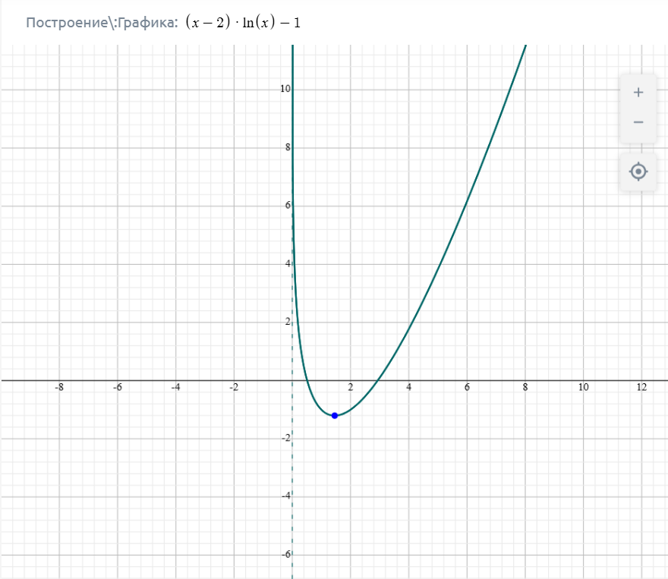
Итерация | a | x | b | f(a) | f(x) | f(a)*f(x) | Проверка точности | b-a | e= | 0.00005
1 | 0.500000000000 | 0.750000000000 | 1.000000000000 | 0.039720770840 | -0.640397409435 | -0.025437078747 | Не выполнено | 5.000000000000E-01
2 | 0.500000000000 | 0.625000000000 | 0.750000000000 | 0.039720770840 | -0.353745009787 | -0.014051024470 | Не выполнено | 2.500000000000E-01
3 | 0.500000000000 | 0.562500000000 | 0.625000000000 | 0.039720770840 | -0.172914041701 | -0.006868279025 | Не выполнено | 1.250000000000E-01
4 | 0.500000000000 | 0.531250000000 | 0.562500000000 | 0.039720770840 | -0.070982491845 | -0.002819479292 | Не выполнено | 6.250000000000E-02
5 | 0.500000000000 | 0.515625000000 | 0.531250000000 | 0.039720770840 | -0.016786334690 | -0.000666766153 | Не выполнено | 3.125000000000E-02
6 | 0.500000000000 | 0.507812500000 | 0.515625000000 | 0.039720770840 | 0.011170405145 | 0.000443697103 | Не выполнено | 1.562500000000E-02
7 | 0.507812500000 | 0.511718750000 | 0.515625000000 | 0.011170405145 | -0.002881147629 | -0.000032183586 | Не выполнено | 7.812500000000E-03
8 | 0.507812500000 | 0.509765625000 | 0.511718750000 | 0.011170405145 | 0.004126207262 | 0.000046091407 | Не выполнено | 3.906250000000E-03
9 | 0.509765625000 | 0.510742187500 | 0.511718750000 | 0.004126207262 | 0.000617940274 | 0.000002549750 | Не выполнено | 1.953125000000E-03
10 | 0.510742187500 | 0.511230468750 | 0.511718750000 | 0.000617940274 | -0.001132749094 | -0.000000699971 | Не выполнено | 9.765625000000E-04
11 | 0.510742187500 | 0.510986328125 | 0.511230468750 | 0.000617940274 | -0.000257691010 | -0.000000159238 | Не выполнено | 4.882812500000E-04
12 | 0.510742187500 | 0.510864257813 | 0.510986328125 | 0.000617940274 | 0.000180052951 | 0.000000111262 | Не выполнено | 2.441406250000E-04
13 | 0.510864257813 | 0.510925292969 | 0.510986328125 | 0.000180052951 | -0.000038836946 | -0.000000006993 | Не выполнено | 1.220703125000E-04
14 | 0.510864257813 | 0.510894775391 | 0.510925292969 | 0.000180052951 | 0.000070603523 | 0.000000012712 | Не выполнено | 6.103515625000E-05
15 | 0.510894775391 | 0.510910034180 | 0.510925292969 | 0.000070603523 | 0.000015882169 | 0.000000001121 | Не выполнено | 3.051757812500E-05
16 | 0.510910034180 | 0.510917663574 | 0.510925292969 | 0.000015882169 | -0.000011477668 | -0.000000000182 | Выполнено | 1.525878906250E-05

Итерация | a | x | b | f(a) | f(x) | f(a)*f(x) | Проверка точности | b-a | e= | 0.00005
1 | 2.5000000000000 | 3.0000000000000 | 3.5000000000000 | -0.5418546340629 | 0.0986122886681 | -0.0534335255904 | Не выполнено | 1.000000000000
2 | 2.5000000000000 | 2.7500000000000 | 3.0000000000000 | -0.5418546340629 | -0.2412993162411 | 0.1307491527015 | Не выполнено | 0.500000000000
3 | 2.7500000000000 | 2.8750000000000 | 3.0000000000000 | -0.2412993162411 | -0.0759539100319 | 0.0183276265565 | Не выполнено | 0.250000000000
4 | 2.8750000000000 | 2.9375000000000 | 3.0000000000000 | -0.0759539100319 | 0.0102114495034 | -0.0007755995169 | Не выполнено | 0.125000000000
5 | 2.8750000000000 | 2.9062500000000 | 2.9375000000000 | -0.0759539100319 | -0.0331548712421 | 0.0025182421074 | Не выполнено | 0.062500000000
6 | 2.9062500000000 | 2.9218750000000 | 2.9375000000000 | -0.0331548712421 | -0.0115420863094 | 0.0003826763855 | Не выполнено | 0.031250000000
7 | 2.9218750000000 | 2.9296875000000 | 2.9375000000000 | -0.0115420863094 | -0.0006828462184 | 0.0000078814700 | Не выполнено | 0.015625000000
8 | 2.9296875000000 | 2.9335937500000 | 2.9375000000000 | -0.0006828462184 | 0.0047599278946 | -0.0000032502988 | Не выполнено | 0.007812500000
9 | 2.9296875000000 | 2.9316406250000 | 2.9335937500000 | -0.0006828462184 | 0.0020374463776 | -0.0000013912626 | Не выполнено | 0.003906250000
10 | 2.9296875000000 | 2.9306640625000 | 2.9316406250000 | -0.0006828462184 | 0.0006770263363 | -0.0000004623049 | Не выполнено | 0.001953125000
11 | 2.9296875000000 | 2.9301757812500 | 2.9306640625000 | -0.0006828462184 | -0.0000029783929 | 0.0000000020338 | Не выполнено | 0.000976562500
12 | 2.9301757812500 | 2.9304199218750 | 2.9306640625000 | -0.0000029783929 | 0.0003370068608 | -0.0000000010037 | Не выполнено | 0.000488281250
13 | 2.9301757812500 | 2.9302978515625 | 2.9304199218750 | -0.0000029783929 | 0.0001670099559 | -0.0000000004974 | Не выполнено | 0.000244140625
14 | 2.9301757812500 | 2.9302368164063 | 2.9302978515625 | -0.0000029783929 | 0.0000820147120 | -0.0000000002443 | Не выполнено | 0.000122070313
15 | 2.9301757812500 | 2.9302062988281 | 2.9302368164063 | -0.0000029783929 | 0.0000395178922 | -0.0000000001177 | Не выполнено | 0.000061035156
16 | 2.9301757812500 | 2.9301910400391 | 2.9302062988281 | -0.0000029783929 | 0.0000182696828 | -0.0000000000544 | Выполнено | 0.000030517578

Лист2
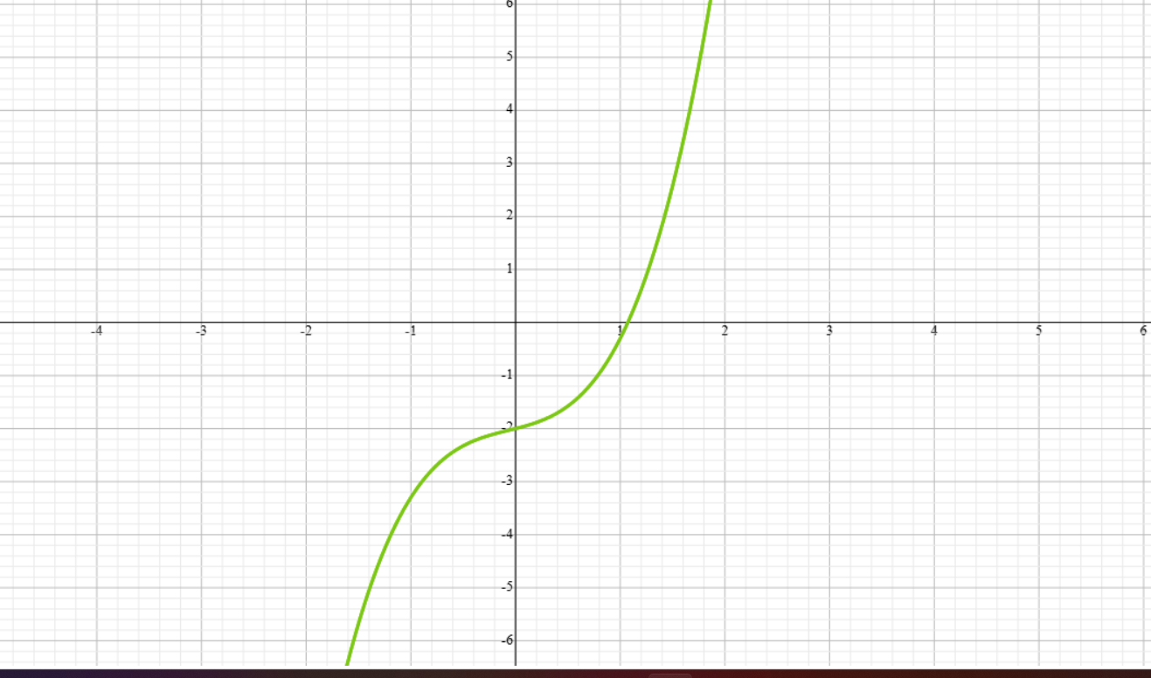
Итерация | a | x | b | f(a) | f(x) | f(a)*f(x) | Проверка точности | b-a | e= | 0.00005
1 | 0.500000000000 | 1.000000000000 | 1.500000000000 | -1.575000000000 | -0.300000000000 | 0.472500000000 | Не выполнено | 1.000000000000E+00
2 | 1.000000000000 | 1.250000000000 | 1.500000000000 | -0.300000000000 | 0.890625000000 | -0.267187500000 | Не выполнено | 5.000000000000E-01
3 | 1.000000000000 | 1.125000000000 | 1.250000000000 | -0.300000000000 | 0.239453125000 | -0.071835937500 | Не выполнено | 2.500000000000E-01
4 | 1.000000000000 | 1.062500000000 | 1.125000000000 | -0.300000000000 | -0.043505859375 | 0.013051757812 | Не выполнено | 1.250000000000E-01
5 | 1.062500000000 | 1.093750000000 | 1.125000000000 | -0.043505859375 | 0.094573974609 | -0.004114522040 | Не выполнено | 6.250000000000E-02
6 | 1.062500000000 | 1.078125000000 | 1.093750000000 | -0.043505859375 | 0.024695587158 | -0.001074402742 | Не выполнено | 3.125000000000E-02
7 | 1.062500000000 | 1.070312500000 | 1.078125000000 | -0.043505859375 | -0.009613323212 | 0.000418235888 | Не выполнено | 1.562500000000E-02
8 | 1.070312500000 | 1.074218750000 | 1.078125000000 | -0.009613323212 | 0.007488906384 | -0.000071993278 | Не выполнено | 7.812500000000E-03
9 | 1.070312500000 | 1.072265625000 | 1.074218750000 | -0.009613323212 | -0.001075242460 | 0.000010336653 | Не выполнено | 3.906250000000E-03
10 | 1.072265625000 | 1.073242187500 | 1.074218750000 | -0.001075242460 | 0.003203570656 | -0.000003444615 | Не выполнено | 1.953125000000E-03
11 | 1.072265625000 | 1.072753906250 | 1.073242187500 | -0.001075242460 | 0.001063349121 | -0.000001143358 | Не выполнено | 9.765625000000E-04
12 | 1.072265625000 | 1.072509765625 | 1.072753906250 | -0.001075242460 | -0.000006150370 | 0.000000006613 | Не выполнено | 4.882812500000E-04
13 | 1.072509765625 | 1.072631835938 | 1.072753906250 | -0.000006150370 | 0.000528548445 | -0.000000003251 | Не выполнено | 2.441406250000E-04
14 | 1.072509765625 | 1.072570800781 | 1.072631835938 | -0.000006150370 | 0.000261186306 | -0.000000001606 | Не выполнено | 1.220703125000E-04
15 | 1.072509765625 | 1.072540283203 | 1.072570800781 | -0.000006150370 | 0.000127514785 | -0.000000000784 | Не выполнено | 6.103515625000E-05
16 | 1.072509765625 | 1.072525024414 | 1.072540283203 | -0.000006150370 | 0.000060681412 | -0.000000000373 | Не выполнено | 3.051757812500E-05
17 | 1.072509765625 | 1.072517395020 | 1.072525024414 | -0.000006150370 | 0.000027265322 | -0.000000000168 | Выполнено | 1.525878906250E-05

